手順書
操作手順書 |  |  |  |  | 作成日時：2019/10/17-17:31:34

 | １．操作環境

 |  |  | シナリオファイル名 | C:\Users\Administrator\Desktop\動作確認手順\受注台帳照会.winsnr

 | ２．操作手順

 |  | ２．１．受注台帳照会
 |  |  | ２．１．１．[受注台帳照会 ]ウィンドウ |  |  | 確認日 | 結果
 |  |  | 画面 | 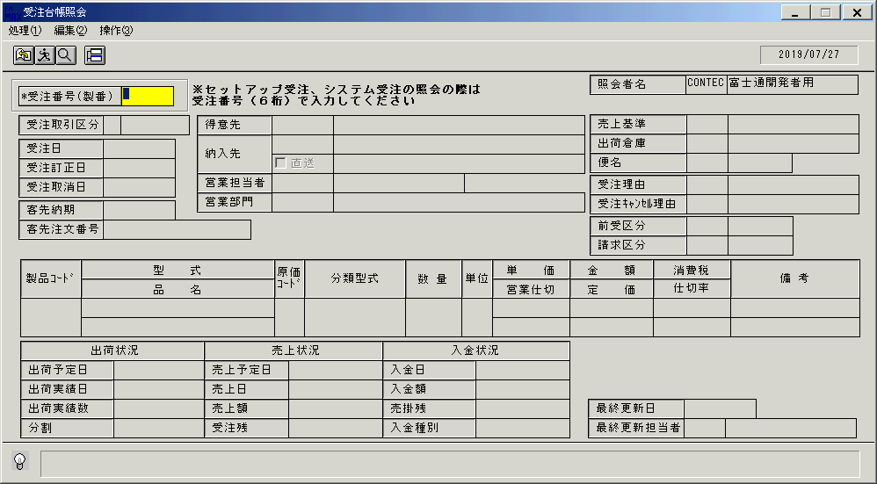
 |  |  | 操作内容 | 「受注台帳照会 」ウィンドウを初期画面表示します。「受注番号（製番）」を入力します。

 |  |  | ２．１．２．[受注台帳照会 ]ウィンドウ |  |  | 確認日 | 結果
 |  |  | 画面 | 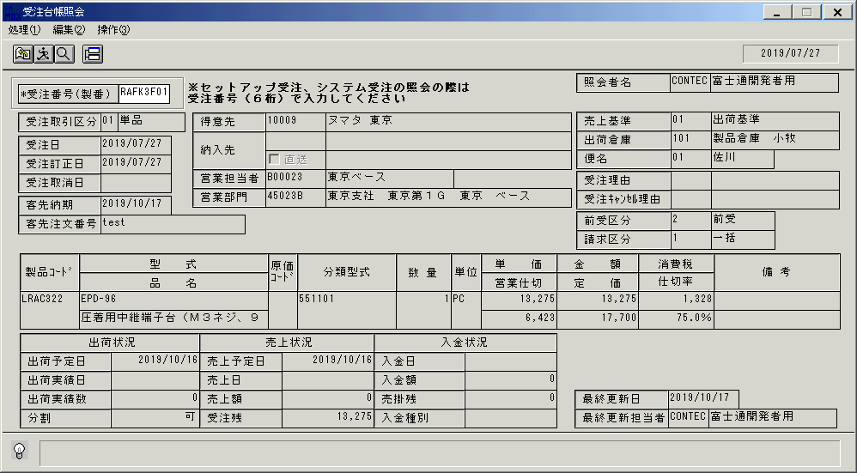
 |  |  | 操作内容 | 受注情報が表示されます。

画面(受注伝票照会)
画面項目説明 |  |  |  | ユーザ名：㈱コンテック殿 |  |  |  |  |  |  | ｼｽﾃﾑ名：新総合情報システム |  |  |  |  | ﾌﾟﾛｾｽID/名：販売システム |  |  | 作成日:２００７年０５月１６日
 |  |  |  |  |  |  |  |  |  |  | ｼﾞｮﾌﾞID/名：UOD／受注 |  |  |  |  | ﾌﾟﾛｸﾞﾗﾑID/名：UODDL53/受注台帳照会 |  |  | 作成者：Ace) 矢野

 | 【画面項目説明】 |  | 画面名：受注伝票照会 【システム受注以外】 |  |  |  |  |  |  |  |  |  | FormID：UODDL53 |  | ﾓｰﾄﾞ
 |  |  |  |  |  |  |  |  |  |  |  |  |  |  | 権限
 | № | 入出力項目名 |  |  | 入力 |  | 表示 | 属性 | 表示桁 | 入力桁 | レ | データソース |  | 項目名(初期値） |  |  | 項目説明
 |  |  |  |  | 必須 | 任意

 | 1 | 受注番号（製番） |  |  | ○ |  |  | X | 8 | 8 |  |  |  |  |  |  | 受注製番を入力（ｾｯﾄｱｯﾌﾟは６桁入力）
 | 2 | 受注取引区分 |  |  |  |  | ○ | X | 2 |  |  | 受注見出しトラン |  | 受注取引区分
 | 3 | 受注取引区分(名称) |  |  |  |  | ○ | NX | 10 |  |  | 名称マスタ |  | 名称１ |  |  | 受注取引区分で検索
 | 4 | 受注日 |  |  |  |  | ○ | 9 | 8 |  |  | 受注見出しトラン |  | 初回伝票日付
 | 5 | 受注訂正日 |  |  |  |  | ○ | 9 | 8 |  |  | 受注トラン |  | 受注日付
 | 6 | 受注取消日 |  |  |  |  | ○ | 9 | 8 |  |  | 受注トラン |  | 受注取消日
 | 7 | 客先納期 |  |  |  |  | ○ | 9 | 8 |  |  | 受注見出しトラン |  | 納期
 | 8 | 客先注文番号 |  |  |  |  | ○ | X | 23 |  |  | 受注トラン |  | 客先注文番号
 | 9 | 得意先(ｺｰﾄﾞ) |  |  |  |  | ○ | X | 5 |  |  | 受注見出しトラン |  | 得意先コード
 | 10 | 得意先(名称) |  |  |  |  | ○ | NX | 40 |  |  | 受注見出しトラン |  | 得意先略称
 | 11 | 納入先(ｺｰﾄﾞ) |  |  |  |  | ○ | X | 9 |  |  | 受注見出しトラン |  | 納入先コード
 | 12 | 直送 |  |  |  |  | ○ |  |  |  | ○ | 受注見出しトラン |  | 直送区分 |  |  | １の場合、「レ」とする
 | 13 | 納入先(名称１) |  |  |  |  | ○ | NX | 30 |  |  | 受注見出しトラン |  | 納入先名称１ |  |  | 納入先マスタ.納入先ｺｰﾄﾞ=画面.納入先ｺｰﾄﾞ
 | 14 | 納入先(名称２) |  |  |  |  | ○ | NX | 30 |  |  | 受注見出しトラン |  | 納入先名称２ |  |  | 納入先マスタ.納入先ｺｰﾄﾞ=画面.納入先ｺｰﾄﾞ
 | 15 | 営業担当者(ｺｰﾄﾞ) |  |  |  |  | ○ | X | 6 |  |  | 受注見出しトラン |  | 担当者コード
 | 16 | 営業担当者(名称) |  |  |  |  | ○ | NX | 20 |  |  | 受注見出しトラン |  | 担当者名 |  |  | 担当者マスタ.担当者ｺｰﾄﾞ=画面.営業担当者ｺｰﾄﾞ
 | 17 | 営業部門(ｺｰﾄﾞ) |  |  |  |  | ○ | X | 6 |  |  | 受注見出しトラン |  | 部門コード
 | 18 | 営業部門(名称) |  |  |  |  | ○ | NX | 40 |  |  | 受注見出しトラン |  | 部門名 |  |  | 部門マスタ.部門ｺｰﾄﾞ=画面.営業部門ｺｰﾄﾞ
 | 19 | 入力担当者(ｺｰﾄﾞ) |  |  |  |  | ○ | X | 6 |  |  |  |  |  |  |  | ログイン担当者コード
 | 20 | 入力担当者(名称) |  |  |  |  | ○ | NX | 20 |  |  | 担当者マスタ |  | 担当者名称 |  |  | 担当者マスタ.担当者ｺｰﾄﾞ=画面.入力担当者ｺｰﾄﾞ
 | 21 | 売上基準(ｺｰﾄﾞ) |  |  |  |  | ○ | 9 | 2 |  |  | 受注見出しトラン |  | 売上基準
 | 22 | 売上基準(名称) |  |  |  |  | ○ | NX | 20 |  |  | 名称マスタ |  | 名称１ |  |  | 売上基準で検索 |  |  | 2010/07/02 UPD
 |  |  |  |  |  |  |  |  |  |  |  |  |  |  |  |  | ※進行基準に設定されている場合、"進行基準"
 | 23 | 出荷倉庫(ｺｰﾄﾞ) |  |  |  |  | ○ | X | 3 |  |  | 受注見出しトラン |  | 倉庫コード
 | 24 | 出荷倉庫(名称) |  |  |  |  | ○ | NX | 20 |  |  | 受注見出しトラン |  | 倉庫名称 |  |  | 倉庫マスタ.倉庫ｺｰﾄﾞ=画面.出荷倉庫ｺｰﾄﾞ
 | 25 | 便名(ｺｰﾄﾞ) |  |  |  |  | ○ | 9 | 2 |  |  | 受注見出しトラン |  | 便名コード
 | 26 | 便名(名称) |  |  |  |  | ○ | NX | 10 |  |  | 名称マスタ |  | 名称１ |  |  | 便名コードで検索
 | 27 | 受注理由(ｺｰﾄﾞ) |  |  |  |  | ○ | X | 3 |  |  | 受注見出しトラン |  | 受注理由区分
 | 28 | 受注理由(名称) |  |  |  |  | ○ | NX | 20 |  |  | 名称マスタ |  | 名称１ |  |  | 受注理由区分で検索
 | 29 | 受注ｷｬﾝｾﾙ理由(ｺｰﾄﾞ) |  |  |  |  | ○ | X | 3 |  |  | 受注見出しトラン |  | 受注キャンセル理由区分
 | 30 | 受注ｷｬﾝｾﾙ理由(名称) |  |  |  |  | ○ | NX | 20 |  |  | 名称マスタ |  | 名称１ |  |  | 受注キャンセル理由区分で検索
 | 31 | 前受区分(ｺｰﾄﾞ) |  |  |  |  | ○ | 9 | 1 |  |  | 受注見出しトラン |  | 前受区分
 | 32 | 前受区分(名称) |  |  |  |  | ○ | NX | 10 |  |  | 名称マスタ |  | 名称１ |  |  | 前受区分で検索
 | 33 | 請求区分(ｺｰﾄﾞ) |  |  |  |  | ○ | 9 | 1 |  |  | 受注見出しトラン |  | 請求区分
 | 34 | 請求区分(名称) |  |  |  |  | ○ | NX | 10 |  |  | 名称マスタ |  | 名称１ |  |  | 請求区分で検索
 | 35 | 製品コード |  |  |  |  | ○ | X | 8 |  |  | 受注トラン |  | 製品コード |  |  | 但し、セットアップの場合はセットアップ製品本体の製品コード
 | 36 | 型式 |  |  |  |  | ○ | X | 30 |  |  | 受注トラン |  | 型式
 | 37 | 品名 |  |  |  |  | ○ | NX | 30 |  |  | 受注トラン |  | 品名
 | 38 | 原価コード |  |  |  |  | ○ | X | 3 |  |  | 受注トラン |  | 原価管理コード
 | 39 | 分類型式 |  |  |  |  | ○ | X | 15 |  |  | 受注トラン |  | 分類型式
 | 40 | 数量 |  |  |  |  | ○ | 9 | 6 |  |  | 受注トラン |  | 受注数量
 | 41 | 単位 |  |  |  |  | ○ | NX | 4 |  |  | 受注トラン |  | 単位名
 | 42 | 単価 |  |  |  |  | ○ | 9 | 9 |  |  | 受注トラン |  | 受注単価
 | 43 | 営業仕切 |  |  |  |  | ○ | 9 | 9 |  |  | 受注トラン |  | 営業仕切
 | 44 | 金額 |  |  |  |  | ○ | 9 | 9 |  |  | 受注トラン |  | 受注金額
 | 45 | 定価 |  |  |  |  | ○ | 9 | 9 |  |  | 受注トラン |  | 定価 |  |  | 但し、セットアップの場合は０

起動元EXE
システム情報
制御ファイル
データファイル
起動先EXE
画面項目説明 |  |  |  | ユーザ名：㈱コンテック殿 |  |  |  |  |  |  | ｼｽﾃﾑ名：新総合情報システム |  |  |  |  | ﾌﾟﾛｾｽID/名：販売システム |  |  | 作成日:２００７年０５月１６日
 |  |  |  |  |  |  |  |  |  |  | ｼﾞｮﾌﾞID/名：UOD／受注 |  |  |  |  | ﾌﾟﾛｸﾞﾗﾑID/名：UODDL53/受注台帳照会 |  |  | 作成者：Ace) 矢野

 | 【画面項目説明】 |  | 画面名：受注伝票照会 【システム受注以外】 |  |  |  |  |  |  |  |  |  | FormID：UODDL53 |  | ﾓｰﾄﾞ
 |  |  |  |  |  |  |  |  |  |  |  |  |  |  | 権限
 | № | 入出力項目名 |  |  | 入力 |  | 表示 | 属性 | 表示桁 | 入力桁 | レ | データソース |  | 項目名(初期値） |  |  | 項目説明
 |  |  |  |  | 必須 | 任意

 | 46 | 消費税 |  |  |  |  | ○ | 9 | 9 |  |  | 受注トラン |  | 消費税
 | 47 | 仕切率 |  |  |  |  | ○ | 9 | 4,1 |  |  | 受注トラン |  | 仕切率
 | 48 | 備考１ |  |  |  |  | ○ | NX | 20 |  |  | 受注トラン |  | 備考１
 | 49 | 備考２ |  |  |  |  | ○ | NX | 20 |  |  | 受注トラン |  | 備考２
 | 50 | 出荷予定日 |  |  |  |  | ○ | 9 | 8 |  |  | 受注トラン |  | 出荷予定日
 | 51 | 出荷実績日 |  |  |  |  | ○ | 9 | 8 |  |  | 受注トラン |  | 出荷実績日
 | 52 | 出荷実績数 |  |  |  |  | ○ | 9 | 6 |  |  | 受注トラン |  | 出荷実績数
 | 53 | 分割 |  |  |  |  | ○ | NX | 4 |  |  | 受注トラン |  | 分割可否区分 |  |  | １の場合は「可」、９の場合は「不可」と表示
 | 54 | 売上予定日 |  |  |  |  | ○ | 9 | 8 |  |  | 受注トラン |  | 売上予定日
 | 55 | 売上日 |  |  |  |  | ○ | 9 | 8 |  |  | 受注トラン |  | 売上日
 | 56 | 売上額 |  |  |  |  | ○ | 9 | 10 |  |  | 受注トラン |  | 売上金額
 | 57 | 受注残 |  |  |  |  | ○ | 9 | 10 |  |  | 受注トラン |  | 受注金額 － 売上金額
 | 58 | 入金日 |  |  |  |  | ○ | 9 | 8 |  |  | 受注トラン |  | 入金日
 | 59 | 入金額 |  |  |  |  | ○ | 9 | 10 |  |  | 受注トラン |  | 入金額
 | 60 | 売掛残 |  |  |  |  | ○ | 9 | 10 |  |  | 受注トラン |  | 売上額 ＋ 売上トラン.消費税額 － 入金額 |  |  |  | セットアップの場合、受注番号で売上トランを検索
 |  |  |  |  |  |  |  |  |  |  |  |  |  |  |  |  |  | 以外の場合、製番で売上トランを検索
 | 61 | 入金種別 |  |  |  |  | ○ | NX | 6 |  |  | 受注トラン |  | 入金種別 |  |  | １の場合は「通常」、２の場合は「仮入金」、３の場合は「仮本入金」、以外は「」
 | 62 | 最終更新日 |  |  |  |  | ○ | 9 | 8 |  |  | 受注トラン |  | タイムスタンプ（更新日）
 | 63 | 最終更新担当者(ｺｰﾄﾞ) |  |  |  |  | ○ | X | 6 |  |  | 受注トラン |  | 最終作業者コード
 | 64 | 最終更新担当者(名称) |  |  |  |  | ○ | NX | 20 |  |  | 担当者マスタ |  | 担当者名称 |  |  | 担当者マスタ.担当者ｺｰﾄﾞ=画面.最終更新担当者ｺｰﾄﾞ

画面(受注伝票照会) (2)
画面項目説明 |  |  |  | ユーザ名：㈱コンテック殿 |  |  |  |  |  |  | ｼｽﾃﾑ名：新総合情報システム |  |  |  |  | ﾌﾟﾛｾｽID/名：販売システム |  |  | 作成日:２００７年０５月１６日
 |  |  |  |  |  |  |  |  |  |  | ｼﾞｮﾌﾞID/名：UOD／受注 |  |  |  |  | ﾌﾟﾛｸﾞﾗﾑID/名：UODDL53/受注台帳照会 |  |  | 作成者：Ace) 矢野

 | 【画面項目説明】 |  | 画面名：受注伝票照会 【システム受注】 |  |  |  |  |  |  |  |  |  | FormID：UODDL53 |  | ﾓｰﾄﾞ
 |  |  |  |  |  |  |  |  |  |  |  |  |  |  | 権限
 | № | 入出力項目名 |  |  | 入力 |  | 表示 | 属性 | 表示桁 | 入力桁 | レ | データソース |  | 項目名(初期値） |  |  | 項目説明
 |  |  |  |  | 必須 | 任意

 | 1 | 受注番号（製番） |  |  | ○ |  |  | X | 8 | 8 |  |  |  |  |  |  | 受注製番を入力（６桁で入力）
 | 2 | 受注取引区分 |  |  |  |  | ○ | X | 2 |  |  | 受注見出しトラン |  | 受注取引区分
 | 3 | 受注取引区分(名称) |  |  |  |  | ○ | NX | 10 |  |  | 名称マスタ |  | 名称１ |  |  | 受注取引区分で検索
 | 4 | 受注日 |  |  |  |  | ○ | 9 | 8 |  |  | 受注見出しトラン |  | 初回伝票日付
 | 5 | 受注訂正日 |  |  |  |  | ○ | 9 | 8 |  |  | 受注トラン |  | 受注日付
 | 6 | 受注取消日 |  |  |  |  | ○ | 9 | 8 |  |  | 受注トラン |  | 受注取消日
 | 7 | 客先納期 |  |  |  |  | ○ | 9 | 8 |  |  | 受注見出しトラン |  | 納期
 | 8 | 客先注文番号 |  |  |  |  | ○ | X | 23 |  |  | 受注トラン |  | 客先注文番号
 | 9 | 得意先(ｺｰﾄﾞ) |  |  |  |  | ○ | X | 5 |  |  | 受注見出しトラン |  | 得意先コード
 | 10 | 得意先(名称) |  |  |  |  | ○ | NX | 40 |  |  | 受注見出しトラン |  | 得意先略称
 | 11 | 納入先(ｺｰﾄﾞ) |  |  |  |  | ○ | X | 9 |  |  | 受注見出しトラン |  | 納入先コード
 | 12 | 直送 |  |  |  |  | ○ |  |  |  | ○ | 受注見出しトラン |  | 直送区分 |  |  | １の場合、「レ」とする
 | 13 | 納入先(名称１) |  |  |  |  | ○ | NX | 30 |  |  | 受注見出しトラン |  | 納入先名称１ |  |  | 納入先マスタ.納入先ｺｰﾄﾞ=画面.納入先ｺｰﾄﾞ
 | 14 | 納入先(名称２) |  |  |  |  | ○ | NX | 30 |  |  | 受注見出しトラン |  | 納入先名称２ |  |  | 納入先マスタ.納入先ｺｰﾄﾞ=画面.納入先ｺｰﾄﾞ
 | 15 | 営業担当者(ｺｰﾄﾞ) |  |  |  |  | ○ | X | 6 |  |  | 受注見出しトラン |  | 担当者コード
 | 16 | 営業担当者(名称) |  |  |  |  | ○ | NX | 20 |  |  | 受注見出しトラン |  | 担当者名 |  |  | 担当者マスタ.担当者ｺｰﾄﾞ=画面.営業担当者ｺｰﾄﾞ
 | 17 | 営業部門(ｺｰﾄﾞ) |  |  |  |  | ○ | X | 6 |  |  | 受注見出しトラン |  | 部門コード
 | 18 | 営業部門(名称) |  |  |  |  | ○ | NX | 40 |  |  | 受注見出しトラン |  | 部門名 |  |  | 部門マスタ.部門ｺｰﾄﾞ=画面.営業部門ｺｰﾄﾞ
 | 19 | 入力担当者(ｺｰﾄﾞ) |  |  |  |  | ○ | X | 6 |  |  |  |  |  |  |  | ログイン担当者コード
 | 20 | 入力担当者(名称) |  |  |  |  | ○ | NX | 20 |  |  | 担当者マスタ |  | 担当者名称 |  |  | 担当者マスタ.担当者ｺｰﾄﾞ=画面.入力担当者ｺｰﾄﾞ
 | 21 | 売上基準(ｺｰﾄﾞ) |  |  |  |  | ○ | 9 | 2 |  |  | 受注見出しトラン |  | 売上基準
 | 22 | 売上基準(名称) |  |  |  |  | ○ | NX | 20 |  |  | 名称マスタ |  | 名称１ |  |  | 売上基準で検索 |  |  | 2010/07/02 UPD
 |  |  |  |  |  |  |  |  |  |  |  |  |  |  |  |  | ※進行基準に設定されている場合、"進行基準"
 | 23 | 出荷倉庫(ｺｰﾄﾞ) |  |  |  |  | ○ | X | 3 |  |  | 受注見出しトラン |  | 倉庫コード
 | 24 | 出荷倉庫(名称) |  |  |  |  | ○ | NX | 20 |  |  | 受注見出しトラン |  | 倉庫名称 |  |  | 倉庫マスタ.倉庫ｺｰﾄﾞ=画面.出荷倉庫ｺｰﾄﾞ
 | 25 | 便名(ｺｰﾄﾞ) |  |  |  |  | ○ | 9 | 2 |  |  | 受注見出しトラン |  | 便名コード
 | 26 | 便名(名称) |  |  |  |  | ○ | NX | 10 |  |  | 名称マスタ |  | 名称１ |  |  | 便名コードで検索
 | 27 | 受注理由(ｺｰﾄﾞ) |  |  |  |  | ○ | X | 3 |  |  | 受注見出しトラン |  | 受注理由区分
 | 28 | 受注理由(名称) |  |  |  |  | ○ | NX | 20 |  |  | 名称マスタ |  | 名称１ |  |  | 受注理由区分で検索
 | 29 | 受注ｷｬﾝｾﾙ理由(ｺｰﾄﾞ) |  |  |  |  | ○ | X | 3 |  |  | 受注見出しトラン |  | 受注キャンセル理由区分
 | 30 | 受注ｷｬﾝｾﾙ理由(名称) |  |  |  |  | ○ | NX | 20 |  |  | 名称マスタ |  | 名称１ |  |  | 受注キャンセル理由区分で検索
 | 31 | 前受区分(ｺｰﾄﾞ) |  |  |  |  | ○ | 9 | 1 |  |  | 受注見出しトラン |  | 前受区分
 | 32 | 前受区分(名称) |  |  |  |  | ○ | NX | 10 |  |  | 名称マスタ |  | 名称１ |  |  | 前受区分で検索
 | 33 | 請求区分(ｺｰﾄﾞ) |  |  |  |  | ○ | 9 | 1 |  |  | 受注見出しトラン |  | 請求区分
 | 34 | 請求区分(名称) |  |  |  |  | ○ | NX | 10 |  |  | 名称マスタ |  | 名称１ |  |  | 請求区分で検索
 | 35 | 製品コード |  |  |  |  | ○ | X | 8 |  |  |  |  |  |  |  | 「－」と表示
 | 36 | 型式 |  |  |  |  | ○ | X | 30 |  |  | 受注見出しトラン |  | 件名１
 | 37 | 品名 |  |  |  |  | ○ | NX | 30 |  |  | 受注見出しトラン |  | 件名２
 | 38 | 原価コード |  |  |  |  | ○ | X | 3 |  |  |  |  |  |  |  | 「－」と表示
 | 39 | 分類型式 |  |  |  |  | ○ | X | 15 |  |  | 受注トラン |  | 分類型式
 | 40 | 数量 |  |  |  |  | ○ | 9 | 6 |  |  |  |  |  |  |  | 「－」と表示
 | 41 | 単位 |  |  |  |  | ○ | NX | 4 |  |  |  |  |  |  |  | 「－」と表示
 | 42 | 単価 |  |  |  |  | ○ | 9 | 9 |  |  |  |  |  |  |  | 「－」と表示
 | 43 | 営業仕切 |  |  |  |  | ○ | 9 | 9 |  |  |  |  |  |  |  | 「－」と表示
 | 44 | 金額 |  |  |  |  | ○ | 9 | 9 |  |  | 受注見出しトラン |  | 受注金額（本体合計）
 | 45 | 定価 |  |  |  |  | ○ | 9 | 9 |  |  |  |  |  |  |  | 「－」と表示

起動元EXE
システム情報
制御ファイル
データファイル
起動先EXE
画面項目説明 |  |  |  | ユーザ名：㈱コンテック殿 |  |  |  |  |  |  | ｼｽﾃﾑ名：新総合情報システム |  |  |  |  | ﾌﾟﾛｾｽID/名：販売システム |  |  | 作成日:２００７年０５月１６日
 |  |  |  |  |  |  |  |  |  |  | ｼﾞｮﾌﾞID/名：UOD／受注 |  |  |  |  | ﾌﾟﾛｸﾞﾗﾑID/名：UODDL53/受注台帳照会 |  |  | 作成者：Ace) 矢野

 | 【画面項目説明】 |  | 画面名：受注伝票照会 【システム受注】 |  |  |  |  |  |  |  |  |  | FormID：UODDL53 |  | ﾓｰﾄﾞ
 |  |  |  |  |  |  |  |  |  |  |  |  |  |  | 権限
 | № | 入出力項目名 |  |  | 入力 |  | 表示 | 属性 | 表示桁 | 入力桁 | レ | データソース |  | 項目名(初期値） |  |  | 項目説明
 |  |  |  |  | 必須 | 任意

 | 46 | 消費税 |  |  |  |  | ○ | 9 | 9 |  |  | 受注見出しトラン |  | 受注金額（消費税額）
 | 47 | 仕切率 |  |  |  |  | ○ | 9 | 4,1 |  |  |  |  |  |  |  | 「－」と表示
 | 48 | 備考１ |  |  |  |  | ○ | NX | 20 |  |  |  |  |  |  |  | 「－」と表示
 | 49 | 備考２ |  |  |  |  | ○ | NX | 20 |  |  |  |  |  |  |  | 「－」と表示
 | 50 | 出荷予定日 |  |  |  |  | ○ | 9 | 8 |  |  |  |  |  |  |  | 「－」と表示
 | 51 | 出荷実績日 |  |  |  |  | ○ | 9 | 8 |  |  |  |  |  |  |  | 「－」と表示
 | 52 | 出荷実績数 |  |  |  |  | ○ | 9 | 6 |  |  |  |  |  |  |  | 「－」と表示
 | 53 | 分割 |  |  |  |  | ○ | NX | 4 |  |  | 受注トラン |  | 分割可否区分 |  |  | １の場合は「可」、９の場合は「不可」と表示
 | 54 | 売上予定日 |  |  |  |  | ○ | 9 | 8 |  |  |  |  |  |  |  | 「－」と表示
 | 55 | 売上日 |  |  |  |  | ○ | 9 | 8 |  |  | 受注トラン |  | 売上日 |  |  | 同一受注番号のＭax
 | 56 | 売上額 |  |  |  |  | ○ | 9 | 10 |  |  | 受注トラン |  | 売上金額 |  |  | 同一受注番号の合計
 | 57 | 受注残 |  |  |  |  | ○ | 9 | 10 |  |  | 受注トラン |  | 受注金額 － 売上金額
 | 58 | 入金日 |  |  |  |  | ○ | 9 | 8 |  |  | 受注トラン |  | 入金日 |  |  | 同一受注番号のＭax
 | 59 | 入金額 |  |  |  |  | ○ | 9 | 10 |  |  | 受注トラン |  | 入金額 |  |  | 同一受注番号の合計
 | 60 | 売掛残 |  |  |  |  | ○ | 9 | 10 |  |  | 受注トラン |  | 売上額 ＋ 売上トラン.消費税額 － 入金額 |  |  |  | 受注番号で売上トランを検索
 | 61 | 入金種別 |  |  |  |  | ○ | NX | 6 |  |  | 受注トラン |  | 入金種別 |  |  | １の場合は「通常」、２の場合は「仮入金」、３の場合は「仮本入金」、以外は「」
 | 62 | 最終更新日 |  |  |  |  | ○ | 9 | 8 |  |  | 受注見出しトラン |  | タイムスタンプ（更新日）
 | 63 | 最終更新担当者(ｺｰﾄﾞ) |  |  |  |  | ○ | X | 6 |  |  | 受注見出しトラン |  | 最終作業者コード
 | 64 | 最終更新担当者(名称) |  |  |  |  | ○ | NX | 20 |  |  | 担当者マスタ |  | 担当者名称 |  |  | 担当者マスタ.担当者ｺｰﾄﾞ=画面.最終更新担当者ｺｰﾄﾞ

